BACC 1 OK
EVOLUTION DES INSCRITS ET ADMIS AU BACCALAUREAT DE 2006 à 2015

DESIGNATION | 2006 | 2007 | 2008 | 2009 | 2010 | 2011 | 2012 | 2013 | 2014 | 2015
INSCRITS | 60,522 | 68,884 | 76,782 | 84,593 | 97,828 | 114,739 | 133,064 | 146,838 | 156,483 | 168,002
ADMIS | 25,114 | 26,786 | 33,524 | 35,026 | 46,076 | 52,860 | 52,860 | 60,820 | 56,519 | 57,071
POURCENTAGES | 41.50% | 38.89% | 43.66% | 41.41% | 47.10% | 46.07% | 39.73% | 41.42% | 36.12% | 33.97%
Source : MESUPRES / Direction de l’Enseignement Supérieur (DESUP)

BAC 2
EVOLUTION DES ADMIS AU BACCALAUREAT PAR FARITANY DE 2006 à 2015

FARITANY | 2006 | 2007 | 2008 | 2009 | 2010 | 2011 | 2012 | 2013 | 2014 | 2015
ANTANANARIVO | 13,666 | 14,943 | 17,472 | 18,366 | 23,215 | 27,521 | 29,306 | 30,389 | 25,958 | 27,298
ANTSIRANANA | 1,563 | 1,616 | 2,430 | 2,785 | 4,183 | 4,053 | 4,154 | 4,866 | 4,647 | 4,221
FIANARANTSOA | 3,439 | 3,679 | 5,019 | 4,724 | 6,081 | 7,181 | 7,110 | 7,510 | 7,937 | 10,426
MAHAJANGA | 1,502 | 1,756 | 2,418 | 2,589 | 3,655 | 4,520 | 4,991 | 4,961 | 5,491 | 4,881
TOAMASINA | 2,998 | 3,002 | 3,807 | 4,296 | 5,416 | 5,658 | 7,680 | 9,012 | 7,235 | 6,413
TOLIARA | 1,946 | 1,790 | 2,378 | 2,261 | 3,736 | 3,927 | 3,839 | 4,082 | 5,251 | 3,832
TOTAL | 25,114 | 26,786 | 33,524 | 35,021 | 46,286 | 52,860 | 57,080 | 60,820 | 56,519 | 57,071
Source : MESUPRES / Direction de l’Enseignement Supérieur (DESUP)

BAC 3
POURCENTAGE DES ADMIS AU BACCALAUREAT PAR FARITANY EN 2015

FARITANY | EFFECTIF | POURCENTAGE
ANTANANARIVO | 27,298 | 47.83%
ANTSIRANANA | 4,221 | 7.40%
FIANARANTSOA | 10,426 | 18.27%
MAHAJANGA | 4,881 | 8.55%
TOAMASINA | 6,413 | 11.24%
TOLIARA | 3,832 | 6.71%
TOTAL | 57,071 | 100.00%
Source : MESUPRES / Direction de l’Enseignement Supérieur (DESUP)

REPARTITION DES ADMIS AU BACCALAUREAT EN 2015

TRANSITION
EVOLUTION DES NOUVEAUX BACHELIERS ENTRANT EN PREMIERE ANNEE
A L'ENSEIGNEMENT SUPERIEUR DE 2006 A 2013

Désignation | 2006 | 2007 | 2008 | 2009 | 2010 | 2011 | 2012 | 2013
Bacheliers année n-1 | 25,049 | 25,114 | 26,786 | 33,524 | 35,021 | 46,286 | 52,860 | 57,080
Nouveaux Bacheliers entrant en PREMIERE ANNEE PUBLIQUES | 12,315 | 12,624 | 12,086 | 14,882 | 15,397 | 17,271 | 19,582 | 23,769
Universités | 10,735 | 11,012 | 10,328 | 12,776 | 13,501 | 13,928 | 15,486 | 19,378
IST | 206 | 227 | 212 | 295 | 377 | 407 | 488 | 592
INSTN | 12 | 10 | 13 | 21 | 19 | 25 | 17 | 24
CNTEMAD | 1,362 | 1,375 | 1,533 | 1,790 | 1,500 | 2,911 | 3,591 | 3,775
Nouveaux Bacheliers entrant en PREMIERE ANNEE PRIVEES | 1,208 | 2,807 | 4,492 | 5,162 | 6,702 | 7,730 | 8,073 | 9,268
TOTAL | 13,523 | 15,431 | 16,578 | 20,044 | 22,099 | 25,001 | 27,655 | 33,037
Source : MESUPRES/DEPSOS/Service de la Statistique et du Tableau de Bord

TAUX DE TRANSITION DES NOUVEAUX BACHELIERS ENTRANT EN PREMIERE ANNEE
A L'ENSEIGNEMENT SUPERIEUR

Désignation | 2006 | 2007 | 2008 | 2009 | 2010 | 2011 | 2012 | 2013 |  | 2007 | 2008 | 2009 | 2010 | 2011 | 2012 | 2013
Bacheliers année n-1 | 25,049 | 25,114 | 26,786 | 33,524 | 35,021 | 46,286 | 52,860 | 57,080 | Universités | 43.8 | 38.6 | 38.1 | 38.6 | 30.1 | 29.3 | 33.9
INSTITUTIONS PUBLIQUES | 49.2 | 50.3 | 45.1 | 44.4 | 44.0 | 37.3 | 37.0 | 41.6 | IST | 0.9 | 0.8 | 0.9 | 1.1 | 0.9 | 0.9 | 1.0
Universités | 42.9 | 43.8 | 38.6 | 38.1 | 38.6 | 30.1 | 29.3 | 33.9 | INSTN | 0.04 | 0.05 | 0.1 | 0.1 | 0.1 | 0.0 | 0.0
IST et INSTN | 0.9 | 0.9 | 0.8 | 0.9 | 1.1 | 0.9 | 1.0 | 1.1 | CNTEMAD | 5.5 | 5.7 | 5.3 | 4.3 | 6.3 | 6.8 | 6.6
CNTEMAD | 5.4 | 5.5 | 5.7 | 5.3 | 4.3 | 6.3 | 6.8 | 6.6 | Reste | #REF! | #REF! | #REF! | #REF! | #REF! | #REF! | #REF!
INSTITUTIONS PRIVEES | 4.8 | 11.2 | 16.8 | 15.4 | 19.1 | 16.7 | 15.3 | 16.2 |  | #REF! | #REF! | #REF! | #REF! | #REF! | #REF! | #REF!
RESTE AILLEURS | 46.0 | 38.6 | 38.1 | 40.2 | 36.9 | 46.0 | 47.7 | 42.1 |  | 100 | 100 | 100 | 100 | 100 | 100.0 | 100.0
Source : MESUPRES/DEPSOS/Service de la Statistique et du Tableau de Bord

 | Universités | IST et INSTN | CNTEMAD | INSTITUTIONS PRIVEES | RESTE AILLEURS
2006 | 42.9 | 0.9 | 5.4 | 4.8 | 46.0
2007 | 43.8 | 0.9 | 5.5 | 11.2 | 38.6
2008 | 38.6 | 0.8 | 5.7 | 16.8 | 38.1
2009 | 38.1 | 0.9 | 5.3 | 15.4 | 40.2
2010 | 38.6 | 1.1 | 4.3 | 19.1 | 36.9
2011 | 30.1 | 0.9 | 6.3 | 16.7 | 46.0
2012 | 29.3 | 1.0 | 6.8 | 15.3 | 47.7
2013 | 33.9 | 1.1 | 6.6 | 16.2 | 42.1

ETUDIANTS
EVOLUTION DES EFFECTIFS DES ETUDIANTS INSCRITS PAR INSTITUTION DE 2006 A 2013

INSTITUTIONS | 2,006 | 2,007 | 2,008 | 2,009 | 2,010 | 2,011 | 2,012 | 2,013 | INSTITUTIONS | 2013
UNIVERSITES | 39,078 | 42,353 | 42,058 | 44,318 | 47,893 | 52,028 | 53,801 | 56,373 | UNIVERSITES | 56373
IST et INSTN | 879 | 915 | 1045 | 1,151 | 1,285 | 1,407 | 1,753 | 2,225 | ISTet INSTN | 2225
CNTEMAD | 6319 | 6857 | 7530 | 7,777 | 7,987 | 10,914 | 13,428 | 14,437 | CNTEMAD | 14437
PUBLIQUES | 46,276 | 50,125 | 50,633 | 53,246 | 57,165 | 64,349 | 68,982 | 73,035 | PRIVEES | 24021
PRIVEES | 3,875 | 8,188 | 11,436 | 15,214 | 17,433 | 21,199 | 21,253 | 24,021
ENSEMBLE | 50,151 | 58,313 | 62,069 | 68,460 | 74,598 | 85,548 | 90,235 | 97,056
Source : MESUPRES/DEPSOS/Service de la Statistique et du Tableau de Bord

EVOLUTION EN POURCENTAGE DES EFFECTIFS DES ETUDIANTS INSCRITS DE 2006 A 2013

INSTITUTIONS | 2,006 | 2,007 | 2,008 | 2,009 | 2,010 | 2,011 | 2,012 | 2,013
PUBLIQUES | 92.3% | 86.0% | 81.6% | 77.8% | 76.6% | 75.2% | 76.4% | 75.3%
PRIVEES | 7.7% | 14.0% | 18.4% | 22.2% | 23.4% | 24.8% | 23.6% | 24.7%
ENSEMBLE | 100.0% | 100.0% | 100.0% | 100.0% | 100.0% | 100.0% | 100.0% | 100.0%
Source : MESUPRES/DEPSOS/Service de la Statistique et du Tableau de Bord

 | PUBLIQUES | PRIVEES
2,006 | 92.3% | 7.7%
2,007 | 86.0% | 14.0%
2,008 | 81.6% | 18.4%
2,009 | 77.8% | 22.2%
2,010 | 76.6% | 23.4%
2,011 | 75.2% | 24.8%
2,012 | 76.4% | 23.6%
2,013 | 75.3% | 24.7%

EVOLUTION DES EFFECTIFS DES ETUDIANTS INSCRITS DANS LES UNIVERSITES 2006 A 2013

UNIVERSITES | 2006 | 2007 | 2008 | 2009 | 2010 | 2011 | 2012 | 2013
Antananarivo | 23,584 | 25,074 | 23,349 | 22,692 | 23,030 | 24,567 | 24,819 | 26,324
Antsiranana | 1,407 | 1,573 | 1,531 | 1,709 | 2,063 | 2,089 | 2,103 | 2,223
Fianarantsoa | 3,986 | 4,005 | 4,139 | 5,026 | 6,057 | 6,427 | 7,522 | 8,662
Mahajanga | 1,810 | 2,209 | 2,248 | 2,188 | 2,224 | 2,553 | 2,801 | 5,141
Toamasina | 5,523 | 6,138 | 7,124 | 8,513 | 10,296 | 11,653 | 11,702 | 10,732
Toliara | 2,768 | 3,354 | 3,667 | 4,190 | 4,223 | 4,739 | 4,854 | 3,291
Ensemble | 39,078 | 42,353 | 42,058 | 44,318 | 47,893 | 52,028 | 53,801 | 56,373

EVOLUTION DES EFFECTIFS DES ETUDIANTS INSCRITS DANS LES INSTITUTS SUPERIEURS DE TECHNOLOGIE (IST)

IST | 2006 | 2007 | 2008 | 2010 | 2011 | 2012 | 2013
Antananarivo | 627 | 650 | 719 | 852 | 917 | 1,033 | 1,135
Antsiranana | 211 | 246 | 305 | 238 | 281 | 281 | 460
Ambositra |  |  |  | 151 | 151 | 294 | 401
Toliara |  |  |  |  |  | 90 | 169
Ensemble | 838 | 896 | 1,024 | 1,241 | 1,349 | 1,698 | 2,165

EVOLUTION DES EFFECTIFS DANS L' INSTITUT NATIONAL DES SCIENCES ET TECHNIQUES NUCLEAIRES - INSTN

INSTN | 2006 | 2007 | 2008 | 2010 | 2011 | 2012 | 2013
Antananarivo | 41 | 19 | 21 | 44 | 58 | 55 | 60

EVOLUTION DES EFFECTIFS DES APPRENANTS DANS LE CENTRE NATIONAL DE TELE-ENSEIGNEMENT DE MADAGASCAR

CNTEMAD | 2006 | 2007 | 2008 | 2010 | 2011 | 2012 | 2013
Tous centres régionaux | 6,319 | 6,857 | 7,530 | 7,987 | 10,914 | 13,428 | 14,437

EVOLUTION DES EFFECTIFS DES ETUDIANTS DANS LES INSTITUTIONS D'ENSEIGNEMENT SUPERIEUR PRIVEES

Institutions privées | 2,006 | 2,007 | 2,008 | 2,010 | 2,011 | 2,012 | 2,013
Habilitées |  |  |  |  |  |  | 15,720
Homologuées | 3,875 | 4,361 | 6,127 | 6,292 | 6,402 | 6,934 | 3,251
Autorisées |  | 3,827 | 5,309 | 11,141 | 14,797 | 14,319 | 5,050
Ensemble | 3,875 | 8,188 | 11,436 | 17,433 | 21,199 | 21,253 | 24,021
Source : MESUPRES/DEPSOS/Service de la Statistique et du Tableau de Bord

EVOLUTION DES EFFECTIFS DES ETUDIANTS INSCRITS PAR SEXE DE 2006 A 2013

GENRE | 2,006 | 2,007 | 2,008 | 2,009 | 2,010 | 2,011 | 2,012 | 2,013
MASCULIN | 26,817 | 30,927 | 32,763 | 35,935 | 39,042 | 44,305 | 46,963 | 49,973
FEMININ | 23,334 | 27,386 | 29,306 | 32,525 | 35,556 | 41,243 | 43,272 | 47,083
TOTAL | 50,151 | 58,313 | 62,069 | 68,460 | 74,598 | 85,548 | 90,235 | 97,056

EVOLUTION EN POURCENTAGE DES EFFECTIFS DES ETUDIANTS INSCRITS PAR SEXE DE 2006 A 2013

GENRE | 2,006 | 2,007 | 2,008 | 2,009 | 2,010 | 2,011 | 2,012 | 2,013
MASCULIN | 53.47% | 53.04% | 52.78% | 52.49% | 52.34% | 51.79% | 52.05% | 51.49%
FEMININ | 46.53% | 46.96% | 47.22% | 47.51% | 47.66% | 48.21% | 47.95% | 48.51%
TOTAL | 100.00% | 100.00% | 100.00% | 100.00% | 100.00% | 100.00% | 100.00% | 100.00%
Source : MESUPRES/DEPSOS/Service de la Statistique et du Tableau de Bord

EVOLUTION DES ETUDIANTS ETRANGERS PAR RAPPORT AUX ETUDIANTS INSCRITS DE 2006 A 2010

DESIGNATION
Etudiants inscrits
Etudiants étrangers
Pourcentages
(*) : Donnée provisoire
Source: MESUPRES
- Le pourcentage des étudiants étrangers par rapport aux étudiants inscrits est autour de 2%
- Baisse des effectifs des étudiants étrangers dans les institutions publiques et augmentation dans les institutions privées

ETU_domaine
EVOLUTION DES EFFECTIFS DES ETUDIANTS PAR DOMAINE DES INSTITUTIONS SUPERIEURES
PUBLIQUES ET PRIVEES DE 2006 A 2013

DOMAINES | 2006 | 2007 | 2008 | 2009 | 2010 | 2011 | 2012 | 2013
SCIENCES DE L'EDUCATION | 1,420 | 1,373 | 1,435 | 1,509 | 1,658 | 1,795 | 1,814 | 2,413
ARTS, LETTRES ET SCIENCES HUMAINES | 5,600 | 6,432 | 6,751 | 7,804 | 7,037 | 8,927 | 11,366 | 10,976
SCIENCES DE LA SOCIETE | 29,138 | 33,773 | 35,456 | 37,278 | 43,175 | 48,332 | 50,944 | 54,230
SCIENCES ET TECHNOLOGIE | 7,508 | 8,450 | 8,304 | 10,838 | 11,361 | 12,801 | 12,889 | 13,973
SCIENCES DE L'INGENIEUR | 2,976 | 4,225 | 5,249 | 5,332 | 5,380 | 5,763 | 5,770 | 5,923
SCIENCES DE LA SANTE | 3,509 | 4,060 | 4,874 | 5,699 | 5,987 | 7,930 | 7,452 | 9,541
ENSEMBLE | 50,151 | 58,313 | 62,069 | 68,460 | 74,598 | 85,548 | 90,235 | 97,056
Source : MESUPRES/DEPSOS/Service de la Statistique et du Tableau de Bord
Le domaine SCIENCES DE LA SOCIETE accapare plus de 50% des étudiants inscrits

POURCENTAGE DES EFFECTIFS DES ETUDIANTS PAR DOMAINE DE L'ANNEE UNIVERSITAIRE 2012-2013

DOMAINES | Effectif | Pourcentage
SCIENCES DE L'EDUCATION | 2,413 | 2.49%
ARTS, LETTRES ET SCIENCES HUMAINES | 10,976 | 11.31%
SCIENCES DE LA SOCIETE | 54,230 | 55.87%
SCIENCES ET TECHNOLOGIE | 13,973 | 14.40%
SCIENCES DE L'INGENIEUR | 5,923 | 6.10%
SCIENCES DE LA SANTE | 9,541 | 9.83%
ENSEMBLE | 97,056 | 100.00%
Source : MESUPRES/DEPSOS/Service de la Statistique et du Tableau de Bord

ETU_ANNEE D'ETUDES OK
EVOLUTION DES EFFECTIFS DES ETUDIANTS PAR ANNEE D'ETUDES DE 2006 A 2013

ANNEE D'ETUDES | 2,006 | 2,007 | 2,008 | 2,009 | 2,010 | 2,011 | 2,012 | 2,013
1ère Année | 20,621 | 23,562 | 24,385 | 27,764 | 30,766 | 35,857 | 38,179 | 41,579
2ème Année | 10,467 | 12,577 | 13,506 | 15,118 | 16,796 | 18,711 | 19,680 | 21,517
3ème Année | 8,095 | 9,802 | 11,030 | 11,614 | 12,758 | 15,032 | 15,602 | 16,920
4ème Année | 6,875 | 7,530 | 8,377 | 9,000 | 9,152 | 9,670 | 10,544 | 10,080
5ème Année | 1,866 | 2,220 | 2,098 | 2,425 | 2,764 | 3,154 | 3,157 | 3,623
6ème Année | 231 | 295 | 314 | 387 | 289 | 364 | 367 | 369
3ème cycle | 1,996 | 2,327 | 2,359 | 2,152 | 2,073 | 2,760 | 2,706 | 2,968
TOTAL | 50,151 | 58,313 | 62,069 | 68,460 | 74,598 | 85,548 | 90,235 | 97,056
Source : Direction des Etudes, de la Planification, de la Statistique et des Orientations Stratégiques (DEPSOS) /
Service Statistique et du Tableau de Bord

EVOLUTION DES EFFECTIFS DES ETUDIANTS PAR ANNEE D'ETUDES DE 2006 A 2013
 | 1ère Année | 2ème Année | 3ème Année | 4ème Année | 5ème Année | 6ème Année | 3ème cycle
2,006 | 20,621 | 10,467 | 8,095 | 6,875 | 1,866 | 231 | 1,996
2,007 | 23,562 | 12,577 | 9,802 | 7,530 | 2,220 | 295 | 2,327
2,008 | 24,385 | 13,506 | 11,030 | 8,377 | 2,098 | 314 | 2,359
2,009 | 27,764 | 15,118 | 11,614 | 9,000 | 2,425 | 387 | 2,152
2,010 | 30,766 | 16,796 | 12,758 | 9,152 | 2,764 | 289 | 2,073
2,011 | 35,857 | 18,711 | 15,032 | 9,670 | 3,154 | 364 | 2,760
2,012 | 38,179 | 19,680 | 15,602 | 10,544 | 3,157 | 367 | 2,706
2,013 | 41,579 | 21,517 | 16,920 | 10,080 | 3,623 | 369 | 2,968

ETU ANNEE D'ETUDES (SUITE)
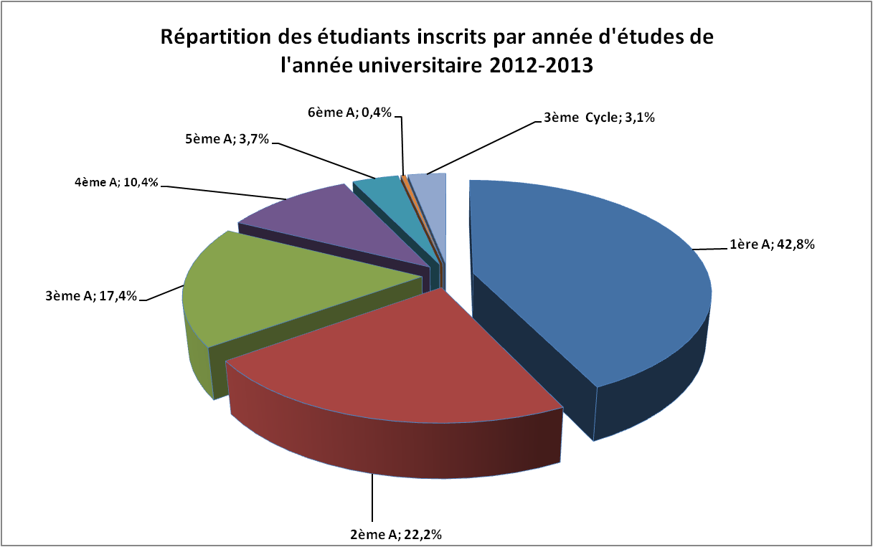
EFFECTIFS DES ETUDIANTS PAR ANNEE D'ETUDES ET PAR SEXE DE L'ANNEE UNIVERSITAIRE 2012-2013

ANNEE D'ETUDES | UNIVERSITE |  |  | IST et INSTN |  |  | CNTEMAD |  |  | PRIVE |  |  | ENSEMBLE
 | M | F | S/T | M | F | S/T | M | F | S/T | M | F | S/T | M | F | S/T
1 | 12,266 | 10,495 | 22,761 | 520 | 344 | 864 | 3,909 | 4,455 | 8,364 | 4,503 | 5,087 | 9,590 | 21,198 | 20,381 | 41,579
2 | 6,296 | 5,594 | 11,890 | 462 | 309 | 771 | 1,135 | 1,499 | 2,634 | 2,894 | 3,328 | 6,222 | 10,787 | 10,730 | 21,517
3 | 5,379 | 4,539 | 9,918 | 246 | 180 | 426 | 813 | 1,041 | 1,854 | 2,343 | 2,379 | 4,722 | 8,781 | 8,139 | 16,920
4 | 3,642 | 3,222 | 6,864 | 122 | 42 | 164 | 421 | 478 | 899 | 1,132 | 1,021 | 2,153 | 5,317 | 4,763 | 10,080
5 | 975 | 628 | 1,603 |  |  | 0 | 319 | 367 | 686 | 773 | 561 | 1,334 | 2,067 | 1,556 | 3,623
6 | 176 | 193 | 369 |  |  | 0 |  |  | 0 |  |  | 0 | 176 | 193 | 369
3ème cycle | 1,647 | 1,321 | 2,968 |  |  | 0 |  |  | 0 |  |  | 0 | 1,647 | 1,321 | 2,968
TOTAL | 30,381 | 25,992 | 56,373 | 1,350 | 875 | 2,225 | 6,597 | 7,840 | 14,437 | 11,645 | 12,376 | 24,021 | 49,973 | 47,083 | 97,056

REPARTITION EN POURCENTAGE DES ETUDIANTS INSCRITS DES INSTITUTIONS D'ENSEIGNEMENT SUPERIEUR
PAR ANNEE D'ETUDES EN 2012-2013

ANNEE D'ETUDES | UNIVERSITE | IST et INSTN | CNTEMAD | PRIVE | ENSEMBLE
1ère A | 40.4% | 38.8% | 57.9% | 39.9% | 42.8%
2ème A | 21.1% | 34.7% | 18.2% | 25.9% | 22.2%
3ème A | 17.6% | 19.1% | 12.8% | 19.7% | 17.4%
4ème A | 12.2% | 7.4% | 6.2% | 9.0% | 10.4%
5ème A | 2.8% | 0.0% | 4.8% | 5.6% | 3.7%
6ème A | 0.7% | 0.0% | 0.0% | 0.0% | 0.4%
3ème Cycle | 5.3% | 0.0% | 0.0% | 0.0% | 3.1% |  | Source : MESUPRES/DEPSOS/Service de la Statistique et du Tableau de Bord
TOTAL | 100.00% | 100.00% | 100.00% | 100.00% | 100.00%

ETU_AGE OK
REPARTITION PAR TRANCHE D'AGE DES ETUDIANTS INSCRITS DANS LES INSTITUTIONS SUPERIEURES
DE 2010 A 2013

Tranches d'âge | 2010 |  | 2011 |  | 2012 |  | 2013
 | M | F | M | F | M | F | M | F
Moins de 18 ans | 487 | 962 | 939 | 1,550 | 877 | 1,595 | 1,369 | 2,289
18 à 19 ans | 4,826 | 6,621 | 5,747 | 7,844 | 6,152 | 8,317 | 7,066 | 9,953
20 à 21 ans | 9,562 | 10,106 | 10,816 | 11,494 | 11,952 | 12,427 | 12,535 | 13,510
22 à 23 ans | 9,451 | 8,220 | 10,694 | 9,373 | 11,221 | 9,699 | 12,007 | 10,224
24 à 25 ans | 6,837 | 5,140 | 7,502 | 5,467 | 7,590 | 5,427 | 7,927 | 5,484
26 à 27 ans | 3,706 | 2,305 | 4,055 | 2,655 | 4,126 | 2,696 | 4,033 | 2,447
28 à 29 ans | 1,724 | 1,009 | 1,876 | 1,009 | 1,922 | 1,151 | 2,007 | 1,126
30 à 31 ans | 785 | 459 | 836 | 522 | 893 | 542 | 878 | 508
32 à 33 ans | 386 | 208 | 466 | 329 | 549 | 363 | 505 | 365
34 à 35 ans | 241 | 164 | 299 | 227 | 381 | 233 | 359 | 289
36 à 39 ans | 311 | 229 | 409 | 283 | 512 | 363 | 502 | 360
40 ans et plus | 568 | 291 | 666 | 400 | 788 | 459 | 785 | 528
Ensemble | 38,884 | 35,714 | 44,305 | 41,153 | 46,963 | 43,272 | 49,973 | 47,083
Source : MESUPRES/DEPSOS/Service de la Statistique et du Tableau de Bord

BOURSIERS
EVOLUTION DES EFFECTIFS DES ETUDIANTS BOURSIERS DES UNIVERSITES ET IST
DE 2006 A 2013

Institution | 2006 | 2007 | 2008 | 2009 | 2010 | 2011 | 2012 | 2013
6 UNIVERSITES | 32,247 | 34,096 | 33,699 | 37,230 | 39,818 | 39,266 | 44,274 | 44,961
Antananarivo | 20,186 | 21,078 | 19,185 | 19,574 | 19,980 | 20,256 | 21,674 | 22,623
Antsiranana | 1,047 | 1,180 | 1,292 | 1,520 | 1,733 | 1,820 | 1,911 | 2,126
Fianarantsoa | 2,700 | 2,865 | 3,429 | 4,270 | 4,889 | 4,975 | 5,439 | 6,644
Mahajanga | 1,069 | 1,224 | 1,197 | 1,219 | 1,485 | 1,606 | 1,745 | 3,521
Toamasina | 4,964 | 4,975 | 5,764 | 7,010 | 7,768 | 6,705 | 9,433 | 7,215
Toliara | 2,281 | 2,774 | 2,832 | 3,637 | 3,963 | 3,904 | 4,072 | 2,832
IST | 564 | 615 | 647 | 739 | 742 | 844 | 972 | 1,675
total étudiants boursiers | 32,811 | 34,711 | 34,346 | 37,969 | 40,560 | 40,110 | 45,246 | 46,636

RAPPORTS ENTRE ETUDIANTS BOURSIERS ET ETUDIANTS INSCRITS DE 2006 A 2013

Etudiants | 2006 | 2007 | 2008 | 2009 | 2010 | 2011 | 2012 | 2013
BOURSIERS (1) | 32,811 | 34,711 | 34,346 | 37,969 | 40,560 | 40,110 | 45,246 | 46,636
INSCRITS (2) | 39,916 | 43,249 | 43,082 | 45,426 | 49,134 | 53,377 | 55,499 | 58,538
RAPPORT (1)/(2) | 82.2% | 80.3% | 79.7% | 83.6% | 82.5% | 75.1% | 81.5% | 79.7%
Source : MESUPRES/DEPSOS/Service de la Statistique et du Tableau de Bord

EVOLUTION DE RAPPORT ENTRE ETUDIANTS BOURSIERS ET ETUDIANTS INSCRITS DE 2006 A 2013

ETRANGERS
EVOLUTION DES EFFECTIFS DES ETUDIANTS ETRANGERS
DE 2006 A 2013

Institutions | 2006 | 2007 | 2008 | 2009 | 2010 | 2011 | 2012 | 2013
UNIVERSITES | 1,030 | 932 | 663 | 621 | 621 | 760 | 772 | 800
IST et INSTN | 16 | 4 | 6 | 12 | 12 | 8 | 7 | 2
CNTEMAD | 18 | 14 | 19 | 17 | 15 | 18 | 15 | 12
PRIVE | 132 | 130 | 377 | 741 | 717 | 1,089 | 823 | 880
Total étudiants étrangers | 1,196 | 1,080 | 1,065 | 1,391 | 1,365 | 1,875 | 1,617 | 1,694
Source : MESUPRES/DEPSOS/Service de la Statistique et du Tableau de Bord

EVOLUTION DES ETUDIANTS ETRANGERS DE 2006 A 2013

PE
EVOLUTION DES EFFECTIFS DES ENSEIGNANTS PERMANENTS DE 2006 A 2013

Universités | 2006 | 2007 | 2008 | 2009 | 2010 | 2011 | 2012 | 2013 |  |  | Universités | 2013
Antananarivo | 581 | 630 | 670 | 668 | 718 | 727 | 716 | 736 |  |  | Antananarivo | 55.7%
Antsiranana | 62 | 66 | 65 | 72 | 85 | 93 | 100 | 108 |  |  | Antsiranana | 8.2%
Fianarantsoa | 72 | 77 | 83 | 81 | 99 | 94 | 102 | 110 |  |  | Fianarantsoa | 8.3%
Mahajanga | 68 | 69 | 83 | 83 | 86 | 89 | 90 | 124 |  |  | Mahajanga | 9.4%
Toamasina | 40 | 42 | 43 | 49 | 62 | 71 | 82 | 83 |  |  | Toamasina | 6.3%
Toliara | 96 | 104 | 108 | 105 | 124 | 152 | 152 | 161 |  |  | Toliara | 12.2%
TOTAL 6 Universités | 919 | 988 | 1,052 | 1,058 | 1,174 | 1,226 | 1,242 | 1,322 |  |  | Ensemble | 100.0%
IST | 59 | 57 | 64 | 68 | 75 | 87 | 95 | 104
INSTN | 11 | 10 | 9 | 18 | 8 | 6 | 6 | 7
ENSEMBLE | 989 | 1,055 | 1,125 | 1,144 | 1,257 | 1,319 | 1,343 | 1,433
Source : MESUPRES/DEPSOS/Service de la Statistique et du Tableau de Bord

EVOLUTION DES EFFECTIFS DES ENSEIGNANTS PERMANENTS PAR GRADE DE L'ENSEIGNEMENT PUBLIC
DE 2006 A 2014*

Universités | 2006 | 2007 | 2008 | 2009 | 2010 | 2011 | 2012 | 2013 | 2014* |  | Universités | 2013
Prof. Titulaire | 92 | 98 | 99 | 96 | 92 | 95 | 91 | 86 | 91 |  | Professeur Titulaire | 86 | 6.5%
Professeur | 68 | 73 | 76 | 100 | 122 | 129 | 129 | 150 | 152 |  | Professeur | 150 | 11.3%
Maître de conf. | 430 | 487 | 532 | 534 | 587 | 606 | 622 | 656 | 656 |  | Maître de conf. | 656 | 49.6%
Assistant | 329 | 330 | 345 | 328 | 373 | 396 | 400 | 430 | 438 |  | Assistant | 430 | 32.5%
Ensemble | 919 | 988 | 1,052 | 1,058 | 1,174 | 1,226 | 1,242 | 1,322 | 1,337 |  | Ensemble | 1,322 | 100.0%
IST
Prof. Titulaire | 1 | 2 | 2 | 2 | 2 | 2 | 2 | 2 | 3
Professeur |  | 0 |  |  |  | 0 | 3 | 2 | 3
Maître de conf. | 13 | 13 | 15 | 15 | 21 | 26 | 25 | 29 | 32
Assistant | 42 | 39 | 44 | 49 | 51 | 58 | 64 | 70 | 75
Collabo. Tech. | 3 | 3 | 3 | 2 | 1 | 1 | 1 | 1 | 1
Ensemble IST | 59 | 57 | 64 | 68 | 75 | 87 | 95 | 104 | 114
INSTN
Prof. Titulaire | 1 | 1 | 1 | 1 | 1 | 1 | 2 | 2 | 2
Professeur | 1 | 1 |  | 1
Maître de conf. | 5 | 4 | 3 | 7 | 6 | 4 | 3 | 3 | 3
Assistant | 4 | 4 | 5 | 9 | 1 | 1 | 1 | 2 | 2
Ensemble | 11 | 10 | 9 | 18 | 8 | 6 | 6 | 7 | 7

EVOLUTION DES EFFECTIFS DES ENSEIGNANTS PERMANENTS PAR GRADE DE L'ENSEIGNEMENT PRIVE
DE 2006 A 2014

PRIVE | 2006 | 2007 | 2008 | 2009 | 2010 | 2011 | 2012 | 2013 | 2014*
ENSEIGNANTS PERMANENTS | 200 | 420 | 549 | 634 | 597 | 697 | 570 | 561 | 612 | 611.8
ENSEIGNANTS VACATAIRES | 588 | 1,069 | 1,341 | 1,587 | 2,126 | 1,968 | 1,914 | 2,435 | 2,006 | 2006
Ensemble | 788 | 1,489 | 1,890 | 2,221 | 2,723 | 2,665 | 2,484 | 2,996 | 2,618
* effectif provisoire
Source : Direction des Etudes, de la Planification, de la Statistique et des Orientations Stratégiques (DEPSOS) /
Service Statistique et du Tableau de Bord

EVOLUTION DES RATIO ETUDIANTS/ENSEIGNANT DANS LES SIX UNIVERSITES

Universités | 2006 | 2007 | 2008 | 2009 | 2010 | 2011 | 2012 | 2013 | 2014* |  | Universités | 2013
Antananarivo | 41 | 40 | 35 | 34 | 32 | 34 | 35 | 36 | 37 |  | Antananarivo | 36
Antsiranana | 23 | 24 | 24 | 24 | 24 | 22 | 21 | 21 | 22 |  | Antsiranana | 21
Fianarantsoa | 55 | 52 | 50 | 62 | 61 | 68 | 74 | 79 | 85 |  | Fianarantsoa | 79
Mahajanga | 27 | 32 | 27 | 26 | 26 | 29 | 31 | 41 | 47 |  | Mahajanga | 41
Toamasina | 138 | 146 | 166 | 174 | 166 | 164 | 143 | 129 | 134 |  | Toamasina | 129
Toliara | 29 | 32 | 34 | 40 | 34 | 31 | 32 | 20 | 30 |  | Toliara | 20
ensemble | 43 | 43 | 40 | 42 | 41 | 42 | 43 | 43 | 46
* effectif provisoire
Source : Direction des Etudes, de la Planification, de la Statistique et des Orientations Stratégiques (DEPSOS) /
Service Statistique et du Tableau de Bord

PE AGE
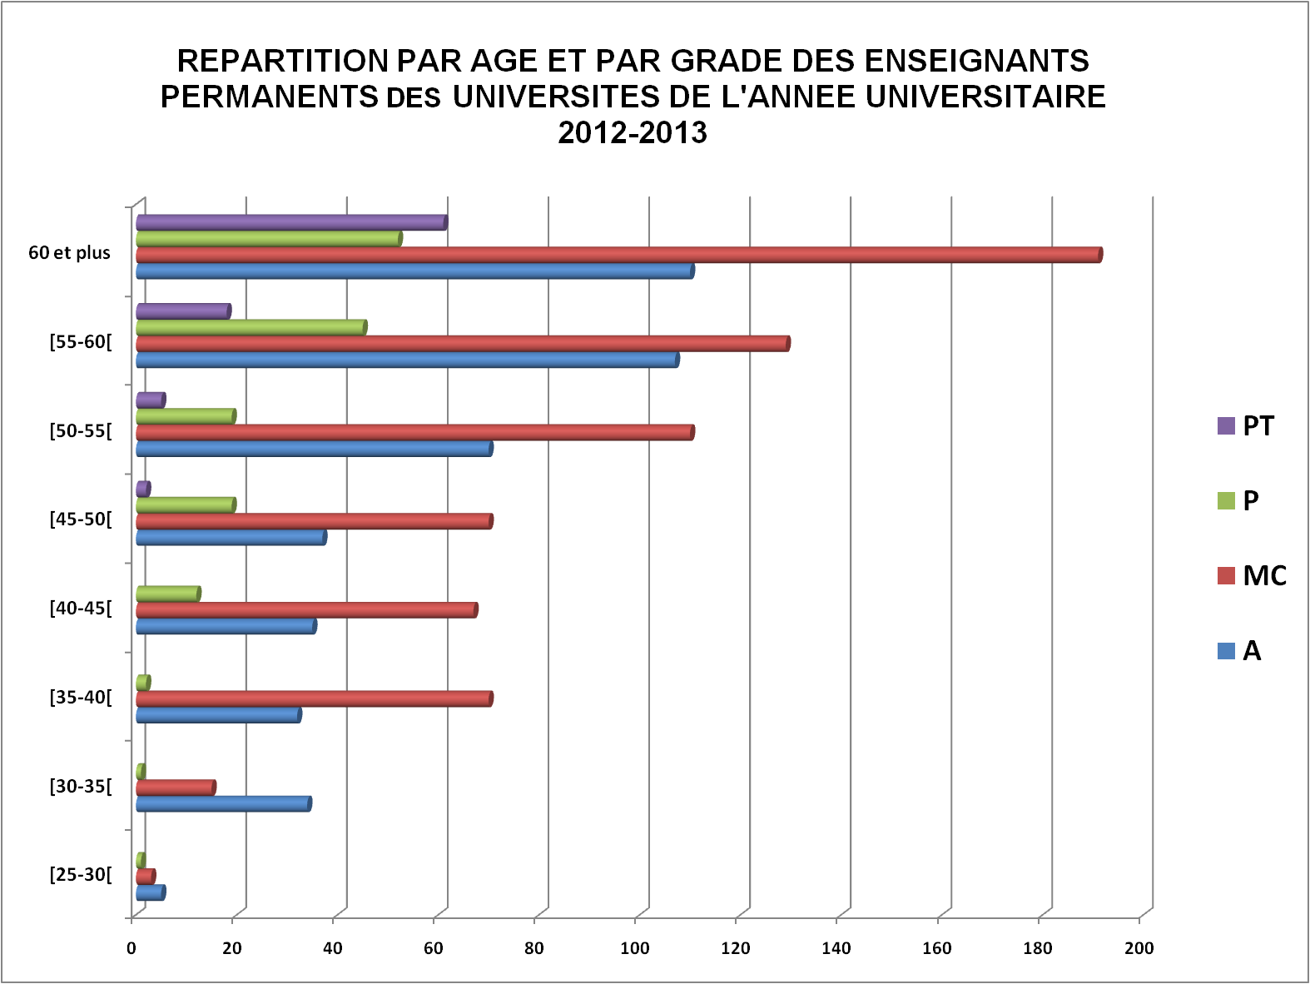
EVOLUTION DES EFFECTIFS DES ENSEIGNANTS PERMANENTS PAR GRADE ET PAR AGE
DANS LES UNIVERSITES DE 2009 A 2013

âge | 2008-2009 |  |  |  |  | 2009-2010 |  |  |  |  | 2010-2011
 | A | MC | P | PT | total | A | MC | P | PT | total | A | MC | P | PT | total
[25-30[ | 1 | 0 | 0 | 0 | 1 | 0 | 0 | 0 | 0 | 0 | 10 | 2 | 0 | 0 | 12
[30-35[ | 4 | 14 | 0 | 0 | 18 | 10 | 16 | 0 | 0 | 26 | 19 | 15 | 0 | 0 | 34
[35-40[ | 4 | 20 | 1 | 0 | 25 | 11 | 40 | 4 | 0 | 55 | 22 | 48 | 3 | 0 | 73
[40-45[ | 13 | 46 | 5 | 0 | 64 | 22 | 49 | 11 | 0 | 82 | 30 | 46 | 11 | 0 | 87
[45-50[ | 32 | 87 | 12 | 0 | 131 | 39 | 85 | 7 | 0 | 131 | 35 | 76 | 10 | 0 | 121
[50-55[ | 94 | 105 | 24 | 6 | 229 | 85 | 100 | 30 | 8 | 223 | 69 | 102 | 22 | 7 | 200
[55-60[ | 134 | 153 | 42 | 40 | 369 | 139 | 156 | 41 | 28 | 364 | 131 | 156 | 37 | 22 | 346
60 et plus | 51 | 104 | 17 | 49 | 221 | 67 | 141 | 29 | 56 | 293 | 83 | 163 | 41 | 66 | 353
TOT | 333 | 529 | 101 | 95 | 1,058 | 373 | 587 | 122 | 92 | 1,174 | 399 | 608 | 124 | 95 | 1,226
% | 31% | 50% | 10% | 9% | 100% | 32% | 50% | 10% | 8% | 100% | 33% | 50% | 10% | 8% | 100%

âge (années) | 2011-2012 |  |  |  |  | 2012-2013
 | A | MC | P | PT | total | A | MC | P | PT | total
[25-30[ | 8 | 2 |  |  | 10 | 5 | 3 | 1 |  | 9
[30-35[ | 25 | 12 |  |  | 37 | 34 | 15 | 1 |  | 50
[35-40[ | 23 | 53 | 1 |  | 77 | 32 | 70 | 2 |  | 104
[40-45[ | 28 | 51 | 11 |  | 90 | 35 | 67 | 12 |  | 114
[45-50[ | 41 | 69 | 11 | 1 | 122 | 37 | 70 | 19 | 2 | 128
[50-55[ | 58 | 112 | 23 | 6 | 199 | 70 | 110 | 19 | 5 | 204
[55-60[ | 119 | 149 | 39 | 21 | 328 | 107 | 129 | 45 | 18 | 299
60 et plus | 98 | 173 | 45 | 63 | 379 | 110 | 191 | 52 | 61 | 414
TOT | 400 | 621 | 130 | 91 | 1,242 | 430 | 655 | 151 | 86 | 1,322
% | 32% | 50% | 10% | 7% | 100% | 33% | 50% | 11% | 7% | 100%
Source : MESUPRES/DEPSOS/Service de la Statistique et du Tableau de Bord
A : Assistant; MC : Maître de Conférence; P : Professeur; PT : Professeur Titulaire

PAT
EVOLUTION DES EFFECTIFS DU PERSONNEL ADMINISTRATIF ET TECHNIQUE (PAT)
DE 2006 A 2013

INSTITUTIONS | 2006 | 2007 | 2008 | 2009 | 2010 | 2011 | 2012 | 2013
UNIVERSITES | 3,261 | 3,189 | 3,392 | 3,222 | 3,230 | 3,083 | 2,552 | 3,124
IST et INSTN |  | 109 | 105 | 110 | 110 | 131 | 151 | 183
CNTEMAD |  | 121 | 118 | 119 | 119 | 119 | 117 | 114
PRIVEES | 207 | 508 | 620 | 714 | 753 | 804 | 854 | 846
total | 3,468 | 3,927 | 4,235 | 4,165 | 4,212 | 4,137 | 3,674 | 4,267
Source : MESUPRES/DEPSOS/Service de la Statistique et du Tableau de Bord

EVOLUTION DES EFFECTIFS DU PERSONNEL ADMINISTRATIF ET TECHNIQUE DE 2006 A 2013
 | UNIVERSITES | IST et INSTN | CNTEMAD | PRIVEES
2006 | 3,261 |  |  | 207
2007 | 3,189 | 109 | 121 | 508
2008 | 3,392 | 105 | 118 | 620
2009 | 3,222 | 110 | 119 | 714
2010 | 3,230 | 110 | 119 | 753
2011 | 3,083 | 131 | 119 | 804
2012 | 2,552 | 151 | 117 | 854
2013 | 3,124 | 183 | 114 | 846

PAT 0
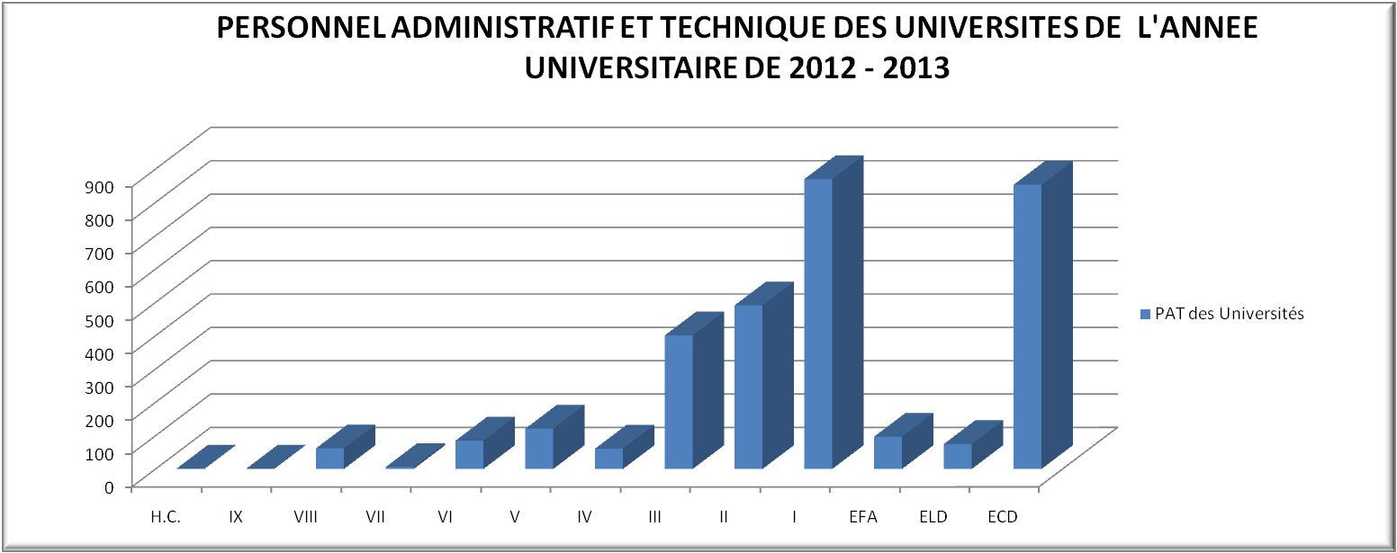
PERSONNEL ADMINISTRATIF ET TECHNIQUE DES UNIVERSITES AU TITRE DE
L'ANNEE UNIVERSITAIRE DE 2012-2013

UNIVERSITES | CATEGORIES (FONCTIONNAIRES & E.F.A) |  |  |  |  |  |  |  |  |  |  | EFA | ELD | ECD | TOTAL
 | H.C. | IX | VIII | VII | VI | V | IV | III | II | I | S/TOTAL
ANTANANARIVO | 1 | 0 | 36 | 0 | 32 | 57 | 33 | 234 | 274 | 638 | 1,305 | 50 | 28 | 511 | 1,894
ANTSIRANANA |  |  | 6 | 5 | 12 | 3 | 11 | 33 | 71 |  | 141 |  |  | 44 | 185
FIANARANTSOA |  |  | 11 |  | 4 | 10 |  | 18 | 21 | 47 | 111 | 29 | 31 | 70 | 241
MAHAJANGA |  | 1 | 7 |  | 15 | 15 | 11 | 56 | 35 | 69 | 209 |  |  | 78 | 287
TOAMASINA |  |  | 2 |  | 4 | 17 | 2 | 34 | 56 | 76 | 191 | 18 | 3 | 12 | 224
TOLIARA |  |  |  | 1 | 18 | 19 | 4 | 26 | 34 | 40 | 142 |  | 13 | 138 | 293
Ensemble | 1 | 1 | 62 | 6 | 85 | 121 | 61 | 401 | 491 | 870 | 2,099 | 97 | 75 | 853 | 3,124
Source : MESUPRES/DEPSOS/Service de la Statistique et du Tableau de Bord

DIPLOMES 0
EVOLUTION DES DIPLÔMES PAR TYPE DE DIPLÔME
DANS LES SIX UNIVERSITES DE 2006 à 2013

Type de diplôme | 2006 | 2007 | 2008 | 2009 | 2010 | 2011 | 2012 | 2013 |  |  |  |  |  | Diplômés 2013 |  |  |  | Diplômés 2013
BAC+2 et/ou DTS | 4,207 | 4,121 | 4,453 | 4,845 | 5,189 | 5,957 | 5,322 | 3,624 |  |  |  |  | BAC+2 et/ou DTS | 3,624 | 35.9 |  | BAC+2 et/ou DTS | 35.9
LICENCE | 3,016 | 3,070 | 3,120 | 3,811 | 4,099 | 4,103 | 3,857 | 3,767 |  |  |  |  | LICENCE | 3,767 | 37.3 |  | LICENCE | 37.3
MAÎTRISE | 1,387 | 1,502 | 1,253 | 1,222 | 1,575 | 1,646 | 1,753 | 1,126 |  |  |  |  | MAITRISE | 1,126 | 11.2 |  | MAITRISE | 11.2
CAPEN /INGENIORAT | 249 | 267 | 474 | 479 | 664 | 608 | 555 | 701 |  |  |  |  | CAPEN /INGENIORAT | 701 | 6.9 |  | CAPEN /INGENIORAT | 6.9
IEJ/DEA/Master II | 369 | 541 | 231 | 315 | 519 | 357 | 304 | 329 |  |  |  |  | IEJ/DEA/Master II | 329 | 3.3 |  | IEJ/DEA/Master II | 3.3
Doctorat d'Etat de docteur en Medécine, et chirurgie dentaire | 230 | 263 | 233 | 250 | 211 | 272 | 255 | 210 |  |  |  |  | Doctorat d'Etat de docteur enMedécine, et chirurgie dentaire | 210 | 2.1 |  | Doctorat d'Etat de docteur en Medécine, et chirurgie dentaire | 2.1
DNR/DESS | 75 | 364 | 88 | 69 | 143 | 132 | 187 | 304 |  |  |  |  | DNR/DESS | 304 | 3.0 |  | DNR/DESS | 3
HDR | 4 | 36 | 34 | 12 | 48 | 26 | 27 | 29 |  |  |  |  | HDR | 29 | 0.3 |  | HDR | 0.3
EVOLUTION DES EFFECTIFS DES DIPLOMES DANS LES SIX UNIVERSITES DE 2006 A 2013
Effectif total des diplômés | 9,537 | 10,164 | 9,886 | 11,003 | 12,448 | 13,101 | 12,260 | 10,090 |  |  |  |  | TOTAL | 10,090 | 100.0
Source : MESUPRES/DEPSOS/Service de la Statistique et du Tableau de Bord

EVOLUTION DES DIPLÔMES PAR TYPE DE DIPLÔME
DE L'ENSEIGNEMENT SUPERIEUR DE 2006 A 2013

Type de diplôme | 2006 | 2007 | 2008 | 2009 | 2010 | 2011 | 2012 | 2013
BAC+2 et/ou DTS | 6,215 | 6,515 | 7,227 | 8,629 | 10,354 | 8,531 | 9,933 | 8,506
LICENCE | 4,125 | 4,617 | 5,219 | 7,388 | 7,602 | 7,428 | 9,011 | 9,012
MAÎTRISE | 2,055 | 2,258 | 2,135 | 2,295 | 2,625 | 2,750 | 3,884 | 3,320
REPARTITION PAR TYPE DE DIPLOMES DE L'ENSEIGNEMENT SUPERIEUR DE L'ANNEE UNIVERSITAIRE 2012 - 2013
IEJ/DEA/Master II | 484 | 672 | 369 | 506 | 695 | 490 | 496 | 738
CAPEN /INGENIORAT | 436 | 571 | 967 | 1,178 | 1,172 | 1,046 | 1,471 | 1,633
Doctorat d'Etat de docteur enMedécine, et chirurgie dentaire | 230 | 263 | 233 | 250 | 211 | 272 | 255 | 210
DNR/DESS | 75 | 364 | 88 | 69 | 143 | 132 | 187 | 304
HDR | 4 | 36 | 34 | 12 | 48 | 26 | 27 | 29
TOTAL | 13,624 | 15,296 | 16,272 | 20,327 | 22,850 | 20,675 | 25,264 | 23,752
Source : MESUPRES/DEPSOS/Service de la Statistique et du Tableau de Bord

 |  |  |  |  |  |  |  |  |  |  | 2013 | 2013 |  |  |  |  |  | Diplômés 2013
 |  |  |  |  |  |  |  |  | A | BAC+2 et/ou DTS | 8,506 | 35.8% |  |  |  | BAC+2 et/ou DTS |  | 35.8
 |  |  |  |  |  |  |  |  | B | LICENCE | 9,012 | 37.9% |  |  |  | LICENCE |  | 37.9
 |  |  |  |  |  |  |  |  | C | MAITRISE | 3,320 | 14.0% |  |  |  | MAITRISE |  | 14
 |  |  |  |  |  |  |  |  | D | IEJ/DEA/Master II | 738 | 3.1% |  |  |  | IEJ/DEA/Master II |  | 3.1
 |  |  |  |  |  |  |  |  | E | CAPEN /INGENIORAT | 1,633 | 6.9% |  |  |  | CAPEN /INGENIORAT |  | 6.9
 |  |  |  |  |  |  |  |  | F | Doctorat d'Etat de docteur en Medécine, et chirurgie dentaire | 210 | 0.9% |  |  |  | Doctorat d'Etat de docteur en Medécine, et chirurgie dentaire |  | 0.9
 |  |  |  |  |  |  |  |  | G | DNR/DESS | 304 | 1.3% |  |  |  | DNR/DESS |  | 1.3
 |  |  |  |  |  |  |  |  | H | HDR | 29 | 0.1% |  |  |  | HDR |  | 0.1
 |  |  |  |  |  |  |  |  |  | TOTAL | 23,752 | 1

INDICATEURS 0
EVOLUTION DES ETUDIANTS INSCRITS POUR 100 000 HABITANTS DE 2006 A 2013

ANNEE | 2006 | 2007 | 2008 | 2009 | 2010 | 2011 | 2012 | 2013
Etudiants pour 100 000 Habitants | 280 | 316 | 326 | 349 | 370 | 412 | 422 | 440
6 UNIVERSITES | 39,078 | 42,353 | 42,058 | 44,318 | 47,893 | 52,028 | 53,801 | 56,373
IST | 838 | 896 | 1,024 | 1,108 | 1,241 | 1,349 | 1,698 | 2,165
INSTN | 41 | 19 | 21 | 43 | 44 | 58 | 55 | 60
CNTEMAD | 6,319 | 6,857 | 7,530 | 7,777 | 7,987 | 10,914 | 13,428 | 14,437
PRIVEES | 3,875 | 8,188 | 11,436 | 15,214 | 17,433 | 21,199 | 21,253 | 24,021
ENSEMBLE | 50,151 | 58,313 | 62,069 | 68,460 | 74,598 | 85,548 | 90,235 | 97,056
POPULATION | 17,937,709 | 18,473,143 | 19,024,558 | 19,592,434 | 20,177,260 | 20,779,543 | 21,399,804 | 22,038,580
Source : MESUPRES/DEPSOS/Service de la Statistique et du Tableau de Bord

EVOLUTION DES TAUX DE FLUX DE 2006 A 2013

Taux de : | 2006 | 2007 | 2008 | 2009 | 2010 | 2011 | 2012 | 2013
promotion | 58.10% | 58.60% | 55.50% | 58.00% | 53.60% | 53.90% | 52.90% | 49.80%
redoublement | 16.90% | 16.70% | 18.20% | 18.20% | 15.40% | 16.50% | 13.70% | 18.80%
abandon | 25.00% | 24.70% | 26.30% | 23.80% | 31.00% | 29.60% | 33.40% | 31.40%
TOTAL | 100.00% | 100.00% | 100.00% | 100.00% | 100.00% | 100.00% | 100.00% | 100.00%
Source : MESUPRES/DEPSOS/Service de la Statistique et du Tableau de Bord

EVOLUTION DE TAUX BRUT DE SCOLARISATION DE 2006 A 2013

Institutions | 2006 | 2007 | 2008 | 2009 | 2010 | 2011 | 2012 | 2013
PUBLIQUES | 46,276 | 50,125 | 50,633 | 53,246 | 57,165 | 64,349 | 68,982 | 73,035
PRIVEES | 3,875 | 8,188 | 11,436 | 15,214 | 17,433 | 21,199 | 21,253 | 24,021
TOTAL | 50,151 | 58,313 | 62,069 | 68,460 | 74,598 | 85,548 | 90,235 | 97,056
Population (18 ans à 24 ans) | 2,235,583 | 2,302,314 | 2,371,037 | 2,441,812 | 2,514,699 | 2,589,762 | 2,667,065 | 2,746,676
TBS | 2.24% | 2.53% | 2.62% | 2.80% | 2.97% | 3.30% | 3.38% | 3.53%

EVOLUTION DE TAUX D'ACHEVEMENT DE 2006 A 2013

Désignation | 2006 | 2007 | 2008 | 2009 | 2010 | 2011 | 2012 | 2013
3ème Année de l'ensemble système | 8,095 | 9,802 | 11,030 | 11,614 | 12,758 | 15,032 | 15,602 | 16,920
Population âgées de 20 ans | 332.395 | 342.316 | 352.534 | 363.058 | 373.895 | 385.055 | 396.549 | 408.386
Taux d'achèvement | 24.35% | 28.63% | 31.29% | 31.99% | 34.12% | 39.04% | 39.34% | 41.43%
Source : MESUPRES/DEPSOS/Service de la Statistique et du Tableau de Bord
Remarque : On utilise la population des Nations Unies

